Hoja1
2023-07-03 13:07:57

LA PAZ 28 - HAEDO 4460-2005
BUENOS AIRES luquearti@gmail.com
____________________________________________________________________________________
"CIERRAPUERTAS”
“Hº CHAROLADO”
“Tipo TRIUNFO c/rodillo”
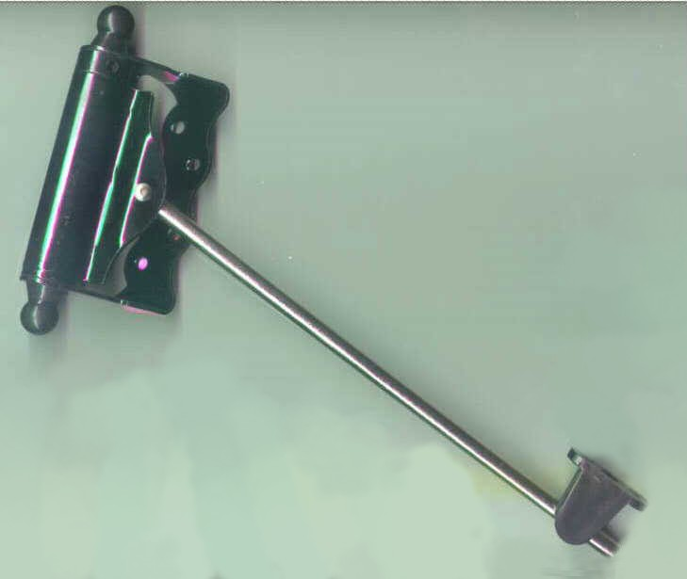

COD. | DESCRIPCION | PRECIO
C-1050 | Cierrapuertas HºCharolado t/TRIUNFO c/Rodillo | 1938.227

CAJA X 10 UNIDADES

